GUI
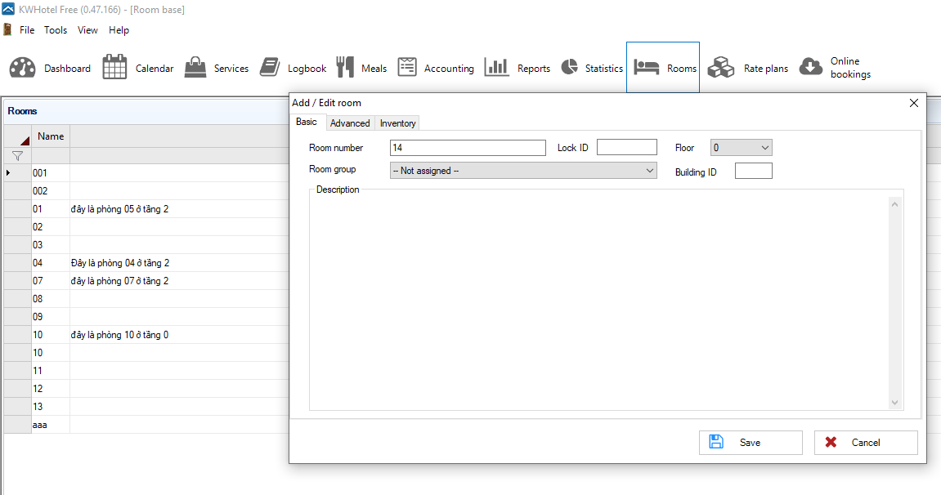
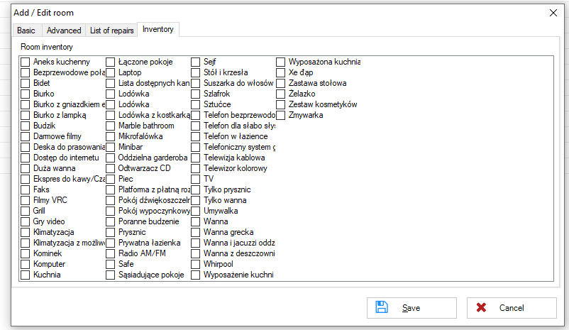
2

2

1
1

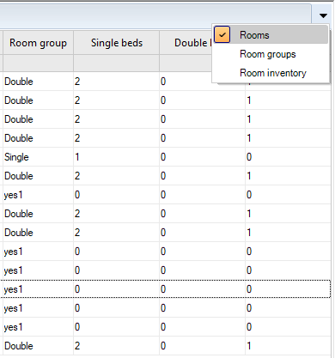
3
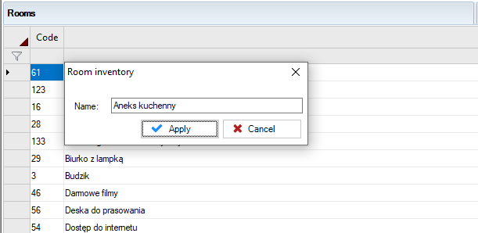

4

BUG_ID | BUG_OVERVIEW | BUG_DETAIL | EXPECTED RESULT | NOTE/ REFERRENCES
GUI_001 | Tên dữ liệu không trùng | Tên dữ liệu "Name" trong danh sách Rooms và "Room number" không thống nhất | Cần thống nhất 1 tên dữ liệu chung | Hình 1
GUI_002 | Không thống nhất ngôn ngữ | Sử dụng ngôn ngữ "Anh" và "Ba Lan" | Cần thống nhất 1 ngỗn ngữ chung | Hình 2
GUI_003 | Icon dropdown menu nhỏ | Icon dropdown menu nhỏ | Cần chỉnh lại kích thước của menu | Hình 3
GUI_004 | Bảng dropdown nhỏ | Bảng dropdown các mục hơi nhỏ | Cần chỉnh lại kích thước của bảng và size chữ | Hình 3
GUI_005 | Cần thêm box nhập code | Có ô code bên ngoài dannh sách nhưng khi edit Room inventory lại không có | Cần thêm chức năng nhập code cho vật dụng | Hình 4

